帳票レイアウト
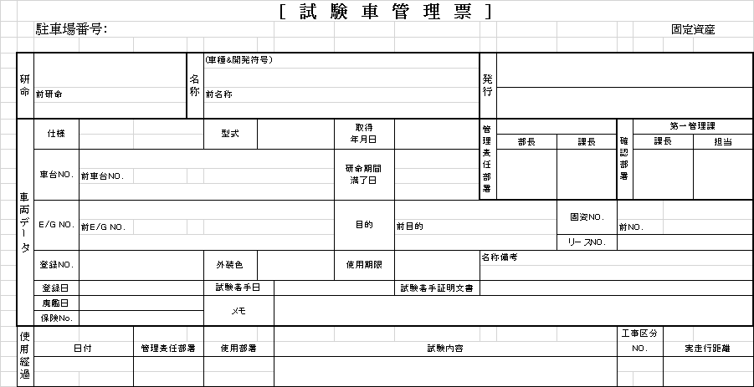
概要
帳票概要 | 試験車に関する基本情報、使用履歴を出力する。
呼び出し元 | TCS03020：試験車使用履歴
ファイル形式 | Excel | ファイル名 | 試験車管理票_「管理票NO」_yyyyMMdd.xlsx

帳票レイアウト

